Excel-tippek
 | 8 előforduló EXCEL hibaüzenet és orvoslásuk

 |  | E havi Excel-tippünkben a 8 leggyakrabban előforduló hibaüzenetet és ezek orvoslását mutatjuk be. A hibakódok lehetséges előfordulását és a keletkezett probléma kijavítását példákon keresztül szemléltetjük.

 | 1. hibakód: #ÉRTÉK! (#VALUE!)
A használt művelet során a hivatkozott cella tartalma nem számformátumot tartalmaz, hanem szóközt, karaktert vagy szöveget. Az Excel ezeket nem tudja értelmezni, ilyenkor kerül elő az #ÉRTÉK! hibaüzenet. Mivel ez a hiba nagyon általános, ezért előfordulása is gyakori, a hibaforrást identifikálni nem egyszerű.
Hibakezelésnél a legegyszerűbb megoldás, ha meggyőződünk róla, hogy csak számformátumban tárolt adatokat használ a képletünk. Azonban robosztus adatsornál ez a megoldás időigényes. A HAHIBA() függvény egy másik lehetséges megoldás, amit a #ZÉRÓOSZTÓ hibaüzenetnél ismertetünk részletesebben.
A táblázat B oszlopában az első két érték látszólag nem különbözik. Azonban míg az almához tartozó cella üres, addig a körte első cellája tartalmaz egy szóközt, ezért az értékek összeadásakor ezt a cellát nem tudja számként értelmezni az Excel, eredményül az #ÉRTÉK! hibaüzenetet kapjuk.
Az első eredmény oszlopban a + operátorral összegeztünk, míg a másodikban a SZUM() függvénnyel. A függvény figyelmen kívül hagyja a nem számformátumú cellát és csak azokat adja össze, amelyeket értelmezni tud.

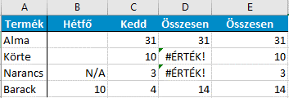

=B2+C2
=SZUM(B2:C2)

 | 2. hibakód: #NÉV? (#NAME?)
1.
A #NÉV? hibakód leggyakoribb oka a képlet nevének elírása (szintaxishiba). Ilyenkor bár az argumentumok helyesen vannak megadva, az elgépelés miatt a függvény nem fut le. Ezt a problémát alapvetően két módon tudjuk orvosolni:
1. A Képletkiértékelő varázsló a begépelt szövegnek megfelelő képleteket listázza. Miután kiválasztottuk a függvényt, a varázsló a szintaxist is megjeleníti, ezzel elkerülhető az argumentumok helytelen megadása.
2. A szintaxishibák elkerülésére egy alternatív megoldás a függvényvarázsló (angolul Formula Builder). Ez a funkció a Képletek lapon érhető el a függvény beszúrására kattintva vagy direkt módon, a szerkesztőlécen található ikonnal. A függvény kiválasztása után a függvényvarázsló minden egyes argumentumról közöl egy rövid ismertetőt.
 |  |  |  |  | A szöveg begépelése közben a képletkiértékelő kilistáza a lehetséges képleteket.
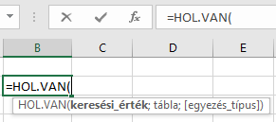

 |  |  | A függvényargumentumokat helyesen adták meg, a függvény mégsem fut le az elírás miatt (FKERES helyett FKERS).

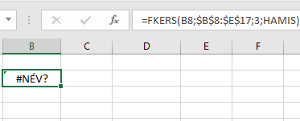

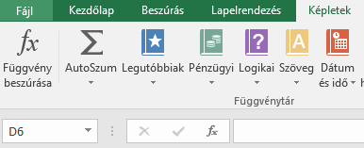

2.
 |  |  | A képletek fülön vagy a szerkesztőlécen rákattintva a "Függvény beszúrása" gombra megjelenik a függvényvarázsló. Itt kategorizálva kereshetjük meg a számunkra alkalmas képletet, kiválasztás után az egyes függvényargumentumok értelmezése következik.

 |  |  |  |  | A képlet kiválasztása után megjelenik számunkra a szintaxis az egyes függvényargumentumokkal.

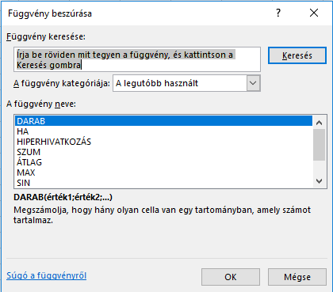
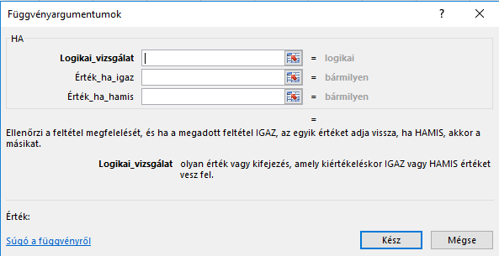

 | 3. hibakód: #####
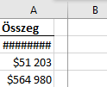


Ez a hibaüzenet elsőre talán a legellenszenvesebb, azonban mindössze annyit jelent, hogy az oszlop nem elég széles a cellában található érték megjelenítéséhez. Erre a problémára is két különböző megoldás van:
1. Az oszlop jobb szélére kattintva tetszőleges szélességűre állíthatjuk az oszlopunkat.
2. Ugyanerre az oszlopszélre duplán kattintva automatikusan a szükséges szélességre állítja az oszlopunkat az Excel.
Az összeg alatti első sorban található értéket nem tudta megjeleníteni az Excel, mivel túl keskeny az oszlop. A második ábrán nyíllal jelölt területre kattintva tetszőleges szélességűre állíthatjuk az oszlopot, így végeredményként az $ 1 600 000 érték is teljes egészében látható.

4. hibakód: #ZÉRÓOSZTÓ! (#DIV/0) |  |  |  | 5.hibakód: #HIV! (#REF)

Ez a hibakód magától értetődő, a nullával való osztás miatt fordul elő. A #ZÉRÓOSZTÓ! hiba javítására is több lehetőség adódik: a 0-t helyettesíthetjük a #HIÁNYZIK hibaüzenettel, így az eredménycellában is ez fog megjelenni. Ez azt jelenti, hogy az osztó nem áll rendelkezésre.
HAHIBA függvénnyel tetszőleges válaszüzenetet állíthatunk be olyan esetre, ha az általunk használt függvény vagy képlet hibakódot ad vissza (nem csak a #ZÉRÓOSZTÓ esetén).
A #HIV! hiba akkor jelenik meg, amikor a képlet nem érvényes cellára, munkafüzetre hivatkozik. Ez általában akkor történik, ha a hivatkozott cellák közé oszlopot szúrunk be, törlünk onnan, vagy az adott munkafüzetet menet közben töröltük, de a képlet még mindig arra hivatkozik. Ha véletlenül töröltünk sort vagy oszlopot, a CTRL+Z billentyűkombinációval visszaállíthatjuk ezt. Közvetlen cellahivatkozás helyett célszerű tartományhivatkozást használni, ami automatikusan módosul a képlethez.
A keresőfüggvényeknél (FKERES, INDEX, HOL.VAN) helytelen tartományhivatkozás miatt jelenik meg ez a hibaüzenet. Ilyenkor ellenőrizzük le, hogy az általunk keresett értéknek megfelelő tartományt (oszlop, sor) adtunk meg.
=SZUM(B2;C2;D2)
Cellafelsorolás helyett SZUM(B2:D2) automatikusan módosul tartomány törlés és hozzáadás esetén.

=SZUM(B2;#HIV!;D2)

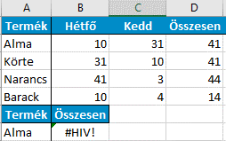
=HAHIBA(A3/B3;"")
A táblázat D oszlopában a #ZÉRÓOSZTÓ! hibaüzenetet a HAHIBA() függvénnyel orvosolhatjuk, a tetszőlegesen beállított üzenet az üres cella, valamint az "Érvénytelen" válaszüzenetet adja a #ZÉROSZTÓ! helyett.

=HAHIBA(A4/B4;"Érvénytelen")

Az FKERES függvény az 5. oszlopban keresi az értéket, miközben a táblázatunk csak 4 oszlopos, ezért ad hibát eredményül.

=FKERES(A31;$A$26:$D$29;5;HAMIS)

6. hibakód: #NULLA! (#NULL!) |  |  |  | 7. hibakód: #HIÁNYZIK (#N/A)
A #HIÁNYZIK hibaüzenet esetén a képlet nem találja a keresett értéket. Ez leggyakrabban a KERES, FKERES, VKERES és HOL.VAN függvényeknél szokott előfordulni.
Példánkban az FKERES függvény segítségével keressük az ananászhoz tartozó összeget, de a vizsgált táblázat ezt nem tartalmazza.
Hibakezelésnek itt is lehet használni a már említett HAHIBA() képletet, illetve ez előtt bizonyosodjunk meg arról, hogy az érték, amelyet keresünk, szerepel-e az adattáblánkban.
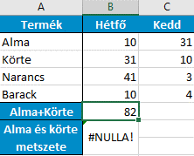
A #NULLA! hibaüzenet a helytelen tartományoperátor használatára utal. Ilyen lehet, amikor a metszőoperátort (szóköz) két olyan tartományra használjuk, amelyeknek nincs metszete.
Kettőspontot (:) összefüggő cellatartomány esetén használjunk, pontosvesszőt (;) unióoperátorként, a szóközt pedig két tartomány metszetének vizsgálatakor.
Az előző pontban használt táblázaton a SZUM() függvény segítségével mutatjuk meg az operátorok helytelen és helyes használatát.
A képlet az alma (2. sor) és a körte (3. sor) metszetét összegezi, ami nem létezik, ezért kapjuk a #NULLA! hibakódot.
=SZUM(B2:C2 B3:C3)
=SZUM(B2:C2;B3:C3)
Az első két sor (külön-külön egybefüggő cellatartomány) összegét unióoperátorral (;) adjuk össze.
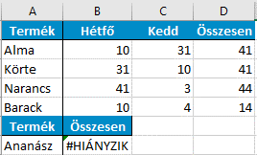

=FKERES(A7;$A$2:$D$5;4;HAMIS)

 |  | 8. hibakód: #SZÁM! (#NUM!)
A #SZÁM! hibakód olyan esetben fordulhat elő, amikor a képletünk érvénytelen számértéket tartalmaz. Általában a képlet argumentumai között nem támogatott adattípusként van megadva egy számérték.
Példának okáért 1000 helyett 1000 Ft. Célszerű adatbevitel során formázatlan számokat megadni és a kész adatsort csak ezután együttesen formázni.

1.

2.

Táblázatunkban két egyszerű példa található a #SZÁM! hibaüzenetre. Az elsőnél a képletünk helyes, de a kapott érték olyan nagy, hogy az Excel nem tudja megjeleníteni. A második esetben negatív szám négyzetgyökét nem tudjuk értelmezni, ezért ott is ugyanazt a #SZÁM! hibakódot kapjuk értékül.

Készítette: Georgiou Nikosz (Nikosz.Georgiou@horvath-partners.com)

